Arkusz1
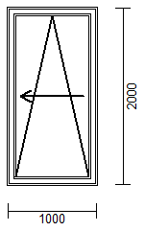

 | 900 | 1000 | 1100 | 1200 | 1300 | 1400 | 1500
1700 | 3548 | 3548 | 3677 | 3739 | 3881 | 3979 | 4054
1800 | 3548 | 3548 | 3677 | 3739 | 3881 | 3979 | 4054
1900 | 3548 | 3548 | 3677 | 3739 | 3881 | 3979 | 4054
2000 | 3601 | 3601 | 3730 | 3806 | 3952 | 4045 | 4143
2100 | 3650 | 3650 | 3774 | 3863 | 4005 | 4103 | 4210
2200 | 3699 | 3699 | 3823 | 3912 | 4054 | 4161 | 4272
2300 | 3757 | 3757 | 3881 | 3974 | 4116 | 4227 | 4338
2400 | 3797 | 3797 | 3930 | 4028 | 4170 | 4290 | 4401

